INV_SILVIA 5OCT18
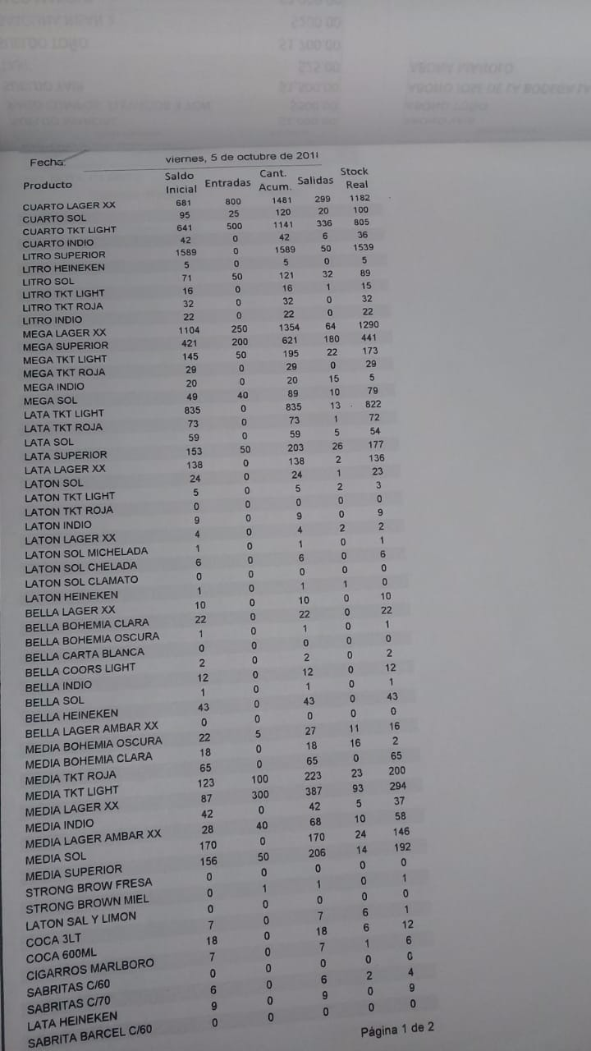
 |  |  |  |  |  |  | ESTE REPORTE SALE SACANDO ALGUNOS CALCULOS Y ES EL CORRECTO QUE DEBIÓ HABER SALIDO EL 5 DE OCT
 | SILVIA |  |  |  |  |  | MI INVENTARIO
Id_Producto | INICIAL | ENTRADAS | CANT ACUM | SALIDAS | STOCK REAL |  | INICIAL | ENTRADAS | CANT ACUM | SALIDAS | STOCK REAL
CUARTO LAGER XX | 681 | 800 | 1481 | 299 | 1182 |  | 681 | 800 | 1481 | 299 | 1182
CUARTO SOL | 95 | 25 | 120 | 20 | 100 |  | 95 | 25 | 120 | 20 | 100
CUARTO TKT LIGHT | 641 | 500 | 1141 | 304 | 837 | 32 | 641 | 500 | 1141 | 336 | 805
CUARTO INDIO | 42 | 0 | 42 | 6 | 36 |  | 42 | 0 | 42 | 6 | 36
LITRO SUPERIOR | 1589 | 0 | 1589 | 50 | 1539 | -64 | 1603 | 0 | 1603 | 50 | 1553
LITRO HEINEKEN | 5 | 0 | 5 | 0 | 5 |  | 5 | 0 | 5 | 0 | 5
LITRO SOL | 71 | 50 | 121 | 32 | 89 |  | 73 | 50 | 123 | 32 | 91
LITRO TKT LIGHT | 16 | 0 | 16 | 1 | 15 |  | 16 | 0 | 16 | 1 | 15
LITRO TKT ROJA | 32 | 0 | 32 | 0 | 32 |  | 32 | 0 | 32 | 0 | 32
LITRO INDIO | 22 | 0 | 22 | 0 | 22 |  | 22 | 0 | 22 | 0 | 22
MEGA LAGER XX | 1104 | 250 | 1354 | 64 | 1290 |  | 1114 | 250 | 1364 | 64 | 1300
MEGA SUPERIOR | 421 | 200 | 621 | 180 | 441 |  | 421 | 200 | 621 | 180 | 441
MEGA TKT LIGHT | 145 | 50 | 195 | 22 | 173 |  | 145 | 50 | 195 | 22 | 173
MEGA TKT ROJA | 29 | 0 | 29 | 0 | 29 |  | 29 | 0 | 29 | 0 | 29
MEGA INDIO | 20 | 0 | 20 | 15 | 5 |  | 20 | 0 | 20 | 15 | 5
MEGA SOL | 49 | 40 | 89 | 10 | 79 |  | 49 | 40 | 89 | 10 | 79
LATA TKT LIGHT | 835 | 0 | 835 | 13 | 822 |  | 835 | 0 | 835 | 13 | 822
LATA TKT ROJA | 73 | 0 | 73 | 0 | 73 |  | 73 | 0 | 73 | 1 | 72
LATA SOL | 59 | 0 | 59 | 5 | 54 |  | 59 | 0 | 59 | 5 | 54
LATA SUPERIOR | 153 | 50 | 203 | 26 | 177 |  | 153 | 50 | 203 | 26 | 177
LATA LAGER XX | 138 | 0 | 138 | 2 | 136 |  | 138 | 0 | 138 | 2 | 136
LATON SOL | 24 | 0 | 24 | 1 | 23 |  | 24 | 0 | 24 | 1 | 23
LATON TKT LIGHT | 5 | 0 | 5 | 2 | 3 |  | 5 | 0 | 5 | 2 | 3
LATON TKT ROJA | 0 | 0 | 0 | 0 | 0 |  | 0 | 0 | 0 | 0 | 0
LATON INDIO | 9 | 0 | 9 | 0 | 9 |  | 9 | 0 | 9 | 0 | 9
LATON LAGER XX | 4 | 0 | 4 | 2 | 2 |  | 4 | 0 | 4 | 2 | 2
LATON SOL MICHELADA | 1 | 0 | 1 | 0 | 1 |  | 1 | 0 | 1 | 0 | 1
LATON SOL CHELADA | 6 | 0 | 6 | 0 | 6 |  | 6 | 0 | 6 | 0 | 6
LATON SOL CLAMATO | 0 | 0 | 0 | 0 | 0 |  | 0 | 0 | 0 | 0 | 0
LATON HEINEKEN | 1 | 0 | 1 | 1 | 0 |  | 1 | 0 | 1 | 1 | 0
BELLA LAGER XX | 10 | 0 | 10 | 0 | 10 |  | 10 | 0 | 10 | 0 | 10
BELLA BOHEMIA CLARA | 22 | 0 | 22 | 0 | 22 |  | 22 | 0 | 22 | 0 | 22
BELLA BOHEMIA OSCURA | 1 | 0 | 1 | 0 | 1 |  | 1 | 0 | 1 | 0 | 1
BELLA CARTA BLANCA | 0 | 0 | 0 | 0 | 0 |  | 0 | 0 | 0 | 0 | 0
BELLA COORS LIGHT | 2 | 0 | 2 | 0 | 2 |  | 2 | 0 | 2 | 0 | 2
BELLA INDIO | 12 | 0 | 12 | 0 | 12 |  | 12 | 0 | 12 | 0 | 12
BELLA SOL | 1 | 0 | 1 | 0 | 1 |  | 1 | 0 | 1 | 0 | 1
BELLA HEINEKEN | 43 | 0 | 43 | 0 | 43 |  | 43 | 0 | 43 | 0 | 43
BELLA LAGER AMBAR XX | 0 | 0 | 0 | 0 | 0 |  | 0 | 0 | 0 | 0 | 0
MEDIA BOHEMIA OSCURA | 22 | 5 | 27 | 11 | 16 |  | 22 | 5 | 27 | 11 | 16
MEDIA BOHEMIA CLARA | 18 | 0 | 18 | 16 | 2 |  | 18 | 0 | 18 | 16 | 2
MEDIA TKT ROJA | 65 | 0 | 65 | 0 | 65 |  | 65 | 0 | 65 | 0 | 65
MEDIA TKT LIGHT | 123 | 100 | 223 | 23 | 200 |  | 123 | 100 | 223 | 23 | 200
MEDIA LAGER XX | 87 | 300 | 387 | 93 | 294 |  | 87 | 300 | 387 | 93 | 294
MEDIA INDIO | 42 | 0 | 42 | 5 | 37 |  | 42 | 0 | 42 | 5 | 37
MEDIA LAGER AMBAR XX | 28 | 40 | 68 | 10 | 58 |  | 28 | 40 | 68 | 10 | 58
MEDIA SOL | 170 | 0 | 170 | 24 | 146 |  | 170 | 0 | 170 | 24 | 146
MEDIA SUPERIOR | 156 | 50 | 206 | 14 | 192 |  | 156 | 50 | 206 | 14 | 192
STRONG BROW FRESA | 0 | 0 | 0 | 0 | 0 |  | 0 | 0 | 0 | 0 | 0
STRONG BROWN MIEL | 0 | 1 | 1 | 0 | 1 |  | 0 | 1 | 1 | 0 | 1
LATON SAL Y LIMON | 0 | 0 | 0 | 0 | 0 |  | 0 | 0 | 0 | 0 | 0
COCA 3LT | 7 | 0 | 7 | 6 | 1 |  | 7 | 0 | 7 | 6 | 1
COCA 600ML | 18 | 0 | 18 | 6 | 12 |  | 18 | 0 | 18 | 6 | 12
CIGARROS MARLBORO | 7 | 0 | 7 | 1 | 6 |  | 9 | 0 | 9 | 1 | 8
SABRITAS C/60 | 0 | 0 | 0 | 0 | 0 |  | 0 | 0 | 0 | 0 | 0
SABRITAS C/70 | 6 | 0 | 6 | 2 | 4 |  | 6 | 0 | 6 | 2 | 4
LATA HEINEKEN | 9 | 0 | 9 | 0 | 9 |  | 9 | 0 | 9 | 0 | 9
SABRITA BARCEL C/60 | 0 | 0 | 0 | 0 | 0 |  | 0 | 0 | 0 | 0 | 0
SABRITA BARCEL C/70 |  |  | 0 |  | 0 |  | 0 | 0 | 0 | 0 | 0

INV_SILVIA 6OCT18
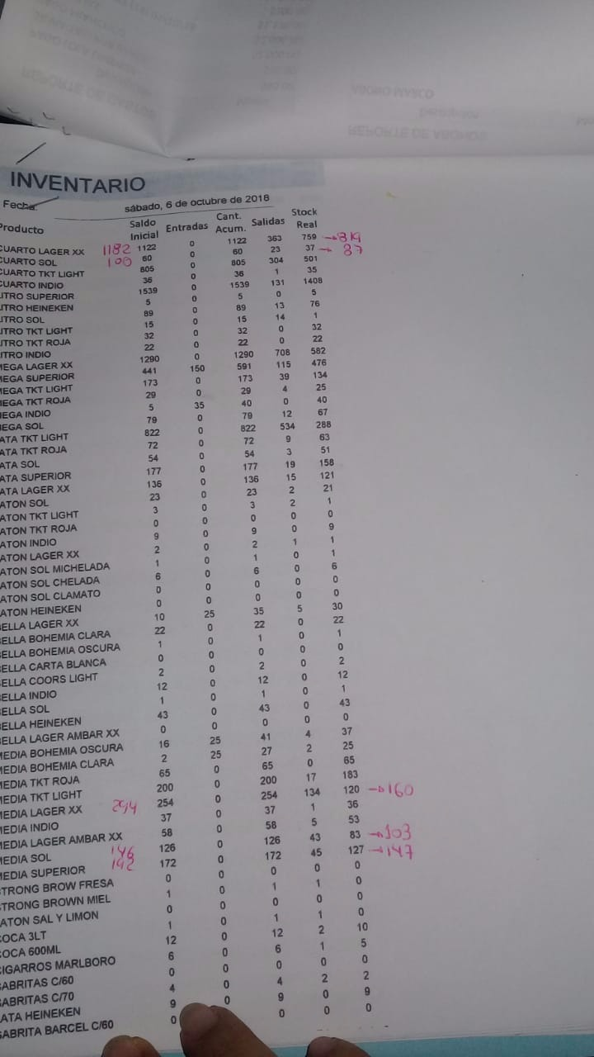
 |  |  |  |  |  |  | MI INVENTARIO
Id_Producto | INICIAL | ENTRADAS | CANT ACUM | SALIDAS | STOCK REAL |  | INICIAL | ENTRADAS | CANT ACUM | SALIDAS | STOCK REAL | COINCIDE DIA ANTERIOR
CUARTO LAGER XX | 1122 | 0 | 1122 | 363 | 759 |  | 1182 | 0 | 1182 | 363 | 819 | TRUE
CUARTO SOL | 60 | 0 | 60 | 23 | 37 |  | 100 | 0 | 100 | 23 | 77 | TRUE
CUARTO TKT LIGHT | 805 | 0 | 805 | 304 | 501 |  | 805 | 0 | 805 | 304 | 501 | TRUE
CUARTO INDIO | 36 | 0 | 36 | 1 | 35 |  | 36 | 0 | 36 | 1 | 35 | TRUE
LITRO SUPERIOR | 1539 | 0 | 1539 | 131 | 1408 |  | 1553 | 0 | 1553 | 131 | 1422 | TRUE
LITRO HEINEKEN | 5 | 0 | 5 | 0 | 5 |  | 5 | 0 | 5 | 0 | 5 | TRUE
LITRO SOL | 89 | 0 | 89 | 13 | 76 |  | 91 | 0 | 91 | 13 | 78 | TRUE
LITRO TKT LIGHT | 15 | 0 | 15 | 14 | 1 |  | 15 | 0 | 15 | 14 | 1 | TRUE
LITRO TKT ROJA | 32 | 0 | 32 | 0 | 32 |  | 32 | 0 | 32 | 0 | 32 | TRUE
LITRO INDIO | 22 | 0 | 22 | 0 | 22 |  | 22 | 0 | 22 | 0 | 22 | TRUE
MEGA LAGER XX | 1290 | 0 | 1290 | 708 | 582 |  | 1300 | 0 | 1300 | 708 | 592 | TRUE
MEGA SUPERIOR | 441 | 150 | 591 | 115 | 476 |  | 441 | 150 | 591 | 115 | 476 | TRUE
MEGA TKT LIGHT | 173 | 0 | 173 | 39 | 134 |  | 173 | 0 | 173 | 39 | 134 | TRUE
MEGA TKT ROJA | 29 | 0 | 29 | 4 | 25 |  | 29 | 0 | 29 | 4 | 25 | TRUE
MEGA INDIO | 5 | 35 | 40 | 0 | 40 |  | 5 | 35 | 40 | 0 | 40 | TRUE
MEGA SOL | 79 | 0 | 79 | 12 | 67 |  | 79 | 0 | 79 | 12 | 67 | TRUE
LATA TKT LIGHT | 822 | 0 | 822 | 534 | 288 |  | 822 | 0 | 822 | 534 | 288 | TRUE
LATA TKT ROJA | 72 | 0 | 72 | 9 | 63 |  | 72 | 0 | 72 | 9 | 63 | TRUE
LATA SOL | 54 | 0 | 54 | 3 | 51 |  | 54 | 0 | 54 | 3 | 51 | TRUE
LATA SUPERIOR | 177 | 0 | 177 | 19 | 158 |  | 177 | 0 | 177 | 19 | 158 | TRUE
LATA LAGER XX | 136 | 0 | 136 | 15 | 121 |  | 136 | 0 | 136 | 15 | 121 | TRUE
LATON SOL | 23 | 0 | 23 | 2 | 21 |  | 23 | 0 | 23 | 2 | 21 | TRUE
LATON TKT LIGHT | 3 | 0 | 3 | 2 | 1 |  | 3 | 0 | 3 | 2 | 1 | TRUE
LATON TKT ROJA | 0 | 0 | 0 | 0 | 0 |  | 0 | 0 | 0 | 0 | 0 | TRUE
LATON INDIO | 9 | 0 | 9 | 0 | 9 |  | 9 | 0 | 9 | 0 | 9 | TRUE
LATON LAGER XX | 2 | 0 | 2 | 1 | 1 |  | 2 | 0 | 2 | 1 | 1 | TRUE
LATON SOL MICHELADA | 1 | 0 | 1 | 0 | 1 |  | 1 | 0 | 1 | 0 | 1 | TRUE
LATON SOL CHELADA | 6 | 0 | 6 | 0 | 6 |  | 6 | 0 | 6 | 0 | 6 | TRUE
LATON SOL CLAMATO | 0 | 0 | 0 | 0 | 0 |  | 0 | 0 | 0 | 0 | 0 | TRUE
LATON HEINEKEN | 0 | 0 | 0 | 0 | 0 |  | 0 | 0 | 0 | 0 | 0 | TRUE
BELLA LAGER XX | 10 | 25 | 35 | 5 | 30 |  | 10 | 25 | 35 | 5 | 30 | TRUE
BELLA BOHEMIA CLARA | 22 | 0 | 22 | 0 | 22 |  | 22 | 0 | 22 | 0 | 22 | TRUE
BELLA BOHEMIA OSCURA | 1 | 0 | 1 | 0 | 1 |  | 1 | 0 | 1 | 0 | 1 | TRUE
BELLA CARTA BLANCA | 0 | 0 | 0 | 0 | 0 |  | 0 | 0 | 0 | 0 | 0 | TRUE
BELLA COORS LIGHT | 2 | 0 | 2 | 0 | 2 |  | 2 | 0 | 2 | 0 | 2 | TRUE
BELLA INDIO | 12 | 0 | 12 | 0 | 12 |  | 12 | 0 | 12 | 0 | 12 | TRUE
BELLA SOL | 1 | 0 | 1 | 0 | 1 |  | 1 | 0 | 1 | 0 | 1 | TRUE
BELLA HEINEKEN | 43 | 0 | 43 | 0 | 43 |  | 43 | 0 | 43 | 0 | 43 | TRUE
BELLA LAGER AMBAR XX | 0 | 0 | 0 | 0 | 0 |  | 0 | 0 | 0 | 0 | 0 | TRUE
MEDIA BOHEMIA OSCURA | 16 | 25 | 41 | 4 | 37 |  | 16 | 25 | 41 | 4 | 37 | TRUE
MEDIA BOHEMIA CLARA | 2 | 25 | 27 | 2 | 25 |  | 2 | 25 | 27 | 2 | 25 | TRUE
MEDIA TKT ROJA | 65 | 0 | 65 | 0 | 65 |  | 65 | 0 | 65 | 0 | 65 | TRUE
MEDIA TKT LIGHT | 200 | 0 | 200 | 17 | 183 |  | 200 | 0 | 200 | 17 | 183 | TRUE
MEDIA LAGER XX | 254 | 0 | 254 | 134 | 120 | 160 | 294 | 0 | 294 | 134 | 160 | TRUE
MEDIA INDIO | 37 | 0 | 37 | 1 | 36 |  | 37 | 0 | 37 | 1 | 36 | TRUE
MEDIA LAGER AMBAR XX | 58 | 0 | 58 | 5 | 53 |  | 58 | 0 | 58 | 5 | 53 | TRUE
MEDIA SOL | 126 | 0 | 126 | 43 | 83 | 103 | 146 | 0 | 146 | 43 | 103 | TRUE
MEDIA SUPERIOR | 172 | 0 | 172 | 45 | 127 | 147 | 192 | 0 | 192 | 45 | 147 | TRUE
STRONG BROW FRESA | 0 | 0 | 0 | 0 | 0 |  | 0 | 0 | 0 | 0 | 0 | TRUE
STRONG BROWN MIEL | 1 | 0 | 1 | 1 | 0 |  | 1 | 0 | 1 | 1 | 0 | TRUE
LATON SAL Y LIMON | 0 | 0 | 0 | 0 | 0 |  | 0 | 0 | 0 | 0 | 0 | TRUE
COCA 3LT | 1 | 0 | 1 | 1 | 0 |  | 1 | 0 | 1 | 1 | 0 | TRUE
COCA 600ML | 12 | 0 | 12 | 2 | 10 |  | 12 | 0 | 12 | 2 | 10 | TRUE
CIGARROS MARLBORO | 6 | 0 | 6 | 1 | 5 |  | 8 | 0 | 8 | 1 | 7 | TRUE
SABRITAS C/60 | 0 | 0 | 0 | 0 | 0 |  | 0 | 0 | 0 | 0 | 0 | TRUE
SABRITAS C/70 | 4 | 0 | 4 | 2 | 2 |  | 4 | 0 | 4 | 2 | 2 | TRUE
LATA HEINEKEN | 9 | 0 | 9 | 0 | 9 |  | 9 | 0 | 9 | 0 | 9 | TRUE
SABRITA BARCEL C/60 | 0 | 0 | 0 | 0 | 0 |  | 0 | 0 | 0 | 0 | 0 | TRUE
SABRITA BARCEL C/70 |  |  | 0 |  | 0 |  | 0 | 0 | 0 | 0 | 0 | TRUE

INV_SILVIA 7OCT18
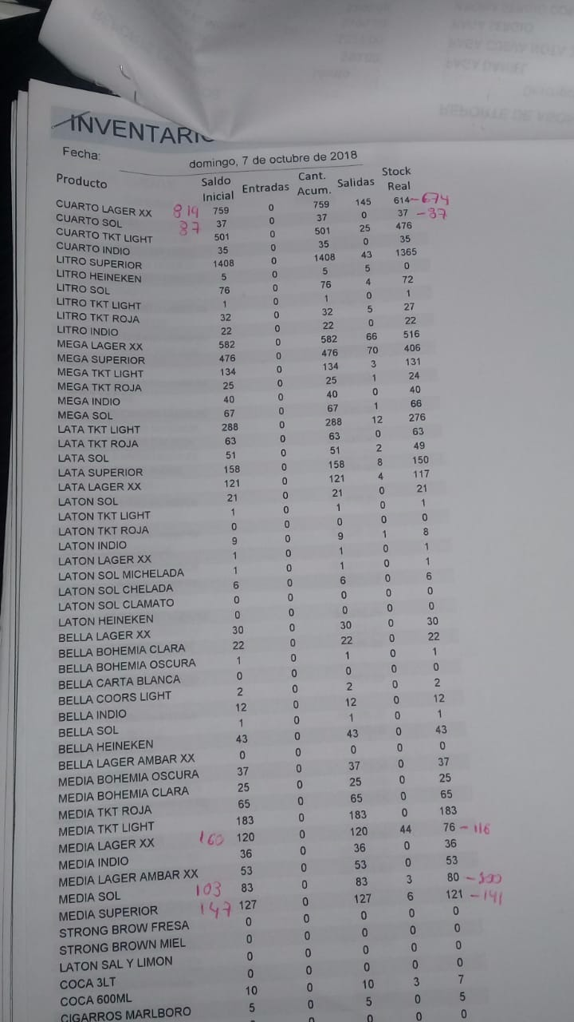
 |  |  |  |  |  | MI INVENTARIO
Id_Producto | INICIAL | ENTRADAS | CANT ACUM | SALIDAS | STOCK REAL | INICIAL | ENTRADAS | CANT ACUM | SALIDAS | STOCK REAL | COINCIDE DIA ANTERIOR
CUARTO LAGER XX | 759 | 0 | 759 | 145 | 614 | 819 | 0 | 819 | 145 | 674 | TRUE
CUARTO SOL | 37 | 0 | 37 | 0 | 37 | 77 | 0 | 77 | 0 | 77 | TRUE
CUARTO TKT LIGHT | 501 | 0 | 501 | 25 | 476 | 501 | 0 | 501 | 25 | 476 | TRUE
CUARTO INDIO | 35 | 0 | 35 | 0 | 35 | 35 | 0 | 35 | 0 | 35 | TRUE
LITRO SUPERIOR | 1408 | 0 | 1408 | 43 | 1365 | 1422 | 0 | 1422 | 43 | 1379 | TRUE
LITRO HEINEKEN | 5 | 0 | 5 | 5 | 0 | 5 | 0 | 5 | 5 | 0 | TRUE
LITRO SOL | 76 | 0 | 76 | 4 | 72 | 78 | 0 | 78 | 4 | 74 | TRUE
LITRO TKT LIGHT | 1 | 0 | 1 | 0 | 1 | 1 | 0 | 1 | 0 | 1 | TRUE
LITRO TKT ROJA | 32 | 0 | 32 | 5 | 27 | 32 | 0 | 32 | 5 | 27 | TRUE
LITRO INDIO | 22 | 0 | 22 | 0 | 22 | 22 | 0 | 22 | 0 | 22 | TRUE
MEGA LAGER XX | 582 | 0 | 582 | 66 | 516 | 592 | 0 | 592 | 66 | 526 | TRUE
MEGA SUPERIOR | 476 | 0 | 476 | 70 | 406 | 476 | 0 | 476 | 70 | 406 | TRUE
MEGA TKT LIGHT | 134 | 0 | 134 | 3 | 131 | 134 | 0 | 134 | 3 | 131 | TRUE
MEGA TKT ROJA | 63 | 0 | 63 | 0 | 63 | 25 | 0 | 25 | 1 | 24 | TRUE
MEGA INDIO | 40 | 0 | 40 | 0 | 40 | 40 | 0 | 40 | 0 | 40 | TRUE
MEGA SOL | 67 | 0 | 67 | 1 | 66 | 67 | 0 | 67 | 1 | 66 | TRUE
LATA TKT LIGHT | 288 | 0 | 288 | 12 | 276 | 288 | 0 | 288 | 12 | 276 | TRUE
LATA TKT ROJA | 63 | 0 | 63 | 0 | 63 | 63 | 0 | 63 | 0 | 63 | TRUE
LATA SOL | 51 | 0 | 51 | 2 | 49 | 51 | 0 | 51 | 2 | 49 | TRUE
LATA SUPERIOR | 158 | 0 | 158 | 8 | 150 | 158 | 0 | 158 | 8 | 150 | TRUE
LATA LAGER XX | 121 | 0 | 121 | 4 | 117 | 121 | 0 | 121 | 4 | 117 | TRUE
LATON SOL | 21 | 0 | 21 | 0 | 21 | 21 | 0 | 21 | 0 | 21 | TRUE
LATON TKT LIGHT | 1 | 0 | 1 | 0 | 1 | 1 | 0 | 1 | 0 | 1 | TRUE
LATON TKT ROJA | 0 | 0 | 0 | 0 | 0 | 0 | 0 | 0 | 0 | 0 | TRUE
LATON INDIO | 9 | 0 | 9 | 1 | 8 | 9 | 0 | 9 | 1 | 8 | TRUE
LATON LAGER XX | 1 | 0 | 1 | 0 | 1 | 1 | 0 | 1 | 0 | 1 | TRUE
LATON SOL MICHELADA | 1 | 0 | 1 | 0 | 1 | 1 | 0 | 1 | 0 | 1 | TRUE
LATON SOL CHELADA | 6 | 0 | 6 | 0 | 6 | 6 | 0 | 6 | 0 | 6 | TRUE
LATON SOL CLAMATO | 0 | 0 | 0 | 0 | 0 | 0 | 0 | 0 | 0 | 0 | TRUE
LATON HEINEKEN | 0 | 0 | 0 | 0 | 0 | 0 | 0 | 0 | 0 | 0 | TRUE
BELLA LAGER XX | 30 | 0 | 30 | 0 | 30 | 30 | 0 | 30 | 0 | 30 | TRUE
BELLA BOHEMIA CLARA | 22 | 0 | 22 | 0 | 22 | 22 | 0 | 22 | 0 | 22 | TRUE
BELLA BOHEMIA OSCURA | 1 | 0 | 1 | 0 | 1 | 1 | 0 | 1 | 0 | 1 | TRUE
BELLA CARTA BLANCA | 0 | 0 | 0 | 0 | 0 | 0 | 0 | 0 | 0 | 0 | TRUE
BELLA COORS LIGHT | 2 | 0 | 2 | 0 | 2 | 2 | 0 | 2 | 0 | 2 | TRUE
BELLA INDIO | 12 | 0 | 12 | 0 | 12 | 12 | 0 | 12 | 0 | 12 | TRUE
BELLA SOL | 1 | 0 | 1 | 0 | 1 | 1 | 0 | 1 | 0 | 1 | TRUE
BELLA HEINEKEN | 43 | 0 | 43 | 0 | 43 | 43 | 0 | 43 | 0 | 43 | TRUE
BELLA LAGER AMBAR XX | 0 | 0 | 0 | 0 | 0 | 0 | 0 | 0 | 0 | 0 | TRUE
MEDIA BOHEMIA OSCURA | 37 | 0 | 37 | 0 | 37 | 37 | 0 | 37 | 0 | 37 | TRUE
MEDIA BOHEMIA CLARA | 25 | 0 | 25 | 0 | 25 | 25 | 0 | 25 | 0 | 25 | TRUE
MEDIA TKT ROJA | 65 | 0 | 65 | 0 | 65 | 65 | 0 | 65 | 0 | 65 | TRUE
MEDIA TKT LIGHT | 183 | 0 | 183 | 0 | 183 | 183 | 0 | 183 | 0 | 183 | TRUE
MEDIA LAGER XX | 120 | 0 | 120 | 44 | 76 | 160 | 0 | 160 | 44 | 116 | TRUE
MEDIA INDIO | 36 | 0 | 36 | 0 | 36 | 36 | 0 | 36 | 0 | 36 | TRUE
MEDIA LAGER AMBAR XX | 53 | 0 | 53 | 0 | 53 | 53 | 0 | 53 | 0 | 53 | TRUE
MEDIA SOL | 83 | 0 | 83 | 3 | 80 | 103 | 0 | 103 | 3 | 100 | TRUE
MEDIA SUPERIOR | 127 | 0 | 127 | 6 | 121 | 147 | 0 | 147 | 6 | 141 | TRUE
STRONG BROW FRESA | 0 | 0 | 0 | 0 | 0 | 0 | 0 | 0 | 0 | 0 | TRUE
STRONG BROWN MIEL | 0 | 0 | 0 | 0 | 0 | 0 | 0 | 0 | 0 | 0 | TRUE
LATON SAL Y LIMON | 0 | 0 | 0 | 0 | 0 | 0 | 0 | 0 | 0 | 0 | TRUE
COCA 3LT | 0 | 0 | 0 | 0 | 0 | 0 | 0 | 0 | 0 | 0 | TRUE
COCA 600ML | 10 | 0 | 10 | 3 | 7 | 10 | 0 | 10 | 3 | 7 | TRUE
CIGARROS MARLBORO | 5 | 0 | 5 | 0 | 5 | 7 | 0 | 7 | 0 | 7 | TRUE
SABRITAS C/60 | 0 | 0 | 0 | 0 | 0 | 0 | 0 | 0 | 0 | 0 | TRUE
SABRITAS C/70 | 4 | 0 | 4 | 2 | 2 | 2 | 0 | 2 | 0 | 2 | TRUE
LATA HEINEKEN | 9 | 0 | 9 | 0 | 9 | 9 | 0 | 9 | 0 | 9 | TRUE
SABRITA BARCEL C/60 | 0 | 0 | 0 | 0 | 0 | 0 | 0 | 0 | 0 | 0 | TRUE
SABRITA BARCEL C/70 |  |  | 0 |  | 0 | 0 | 0 | 0 | 0 | 0 | TRUE

